统计分组和统计指标计算
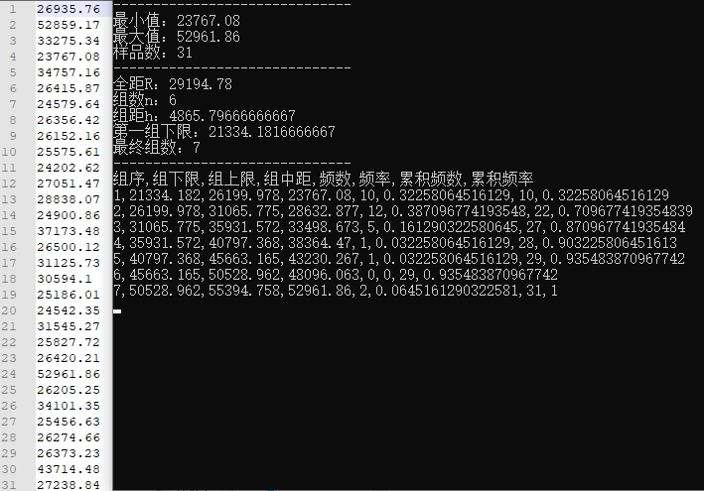
$$全距：R=max−min$$
$$组数：n=1+3.32∗lgN$$
$$第一组下限=min−0.5∗h$$
$组距：h=R/n$
2015年 |  | 1. 样品基本统计量
26935.76 |  | 最小值min | 23767.08
52859.17 |  | 最大值max | 52961.86
33275.34 |  | 样品数N | 31
23767.08
34757.16 |  | 2. 分组指标
26415.87 |  | 全距R | 29194.78
24579.64 |  | 组数n | 6
26356.42 |  | 组距h | 4865.7966667
26152.16 |  | 最终组数 | 7
25575.61 |  | 第一组下限 | 21334.181667
24202.62
27051.47 |  | 3. 分组结果
28838.07 |  | 组序 | 组下限 | 组上限 | 组中距 | 频数 | 频率 | 累积频数 | 累积频率 | 组距文本化
24900.86 |  | 1 | 21334.181667 | 26199.978333 | 23767.08 | 10 | 0.32258064516 | 10 | 0.32258064516 | [21334, 26200)
37173.48 |  | 2 | 26199.978333 | 31065.775 | 28632.876667 | 12 | 0.38709677419 | 22 | 0.70967741935 | [26200, 31066)
26500.12 |  | 3 | 31065.775 | 35931.571667 | 33498.673333 | 5 | 0.16129032258 | 27 | 0.87096774194 | [31066, 35932)
31125.73 |  | 4 | 35931.571667 | 40797.368333 | 38364.47 | 1 | 0.032258064516 | 28 | 0.90322580645 | [35932, 40797)
30594.1 |  | 5 | 40797.368333 | 45663.165 | 43230.266667 | 1 | 0.032258064516 | 29 | 0.93548387097 | [40797, 45663)
25186.01 |  | 6 | 45663.165 | 50528.961667 | 48096.063333 | 0 | 0 | 29 | 0.93548387097 | [45663, 50529)
24542.35 |  | 7 | 50528.961667 | 55394.758333 | 52961.86 | 2 | 0.064516129032 | 31 | 1 | [50529, 55395)
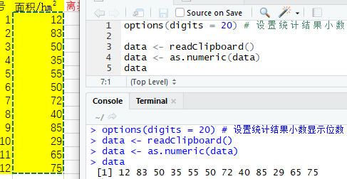
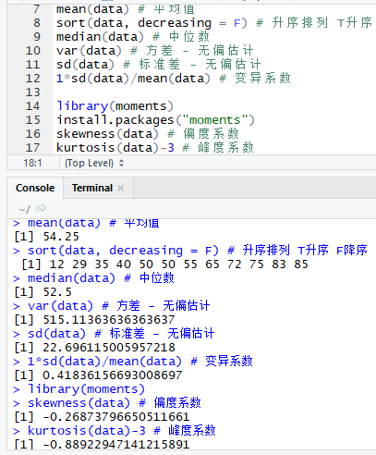
31545.27
25827.72
26420.21
52961.86
26205.25
34101.35
25456.63
26274.66
26373.23
43714.48
27238.84

地块编号 | 面积/hm2 | 离差 | 离差平方 |  |  | 样品基本统计量
1 | 12 | -42.25 | 1785.0625 |  |  | 最小值 | 12
2 | 83 | 28.75 | 826.5625 |  |  | 最大值 | 85
3 | 50 | -4.25 | 18.0625 |  |  | 样品数 | 12
4 | 35 | -19.25 | 370.5625 |  |  | 均值 | 54.25
5 | 55 | 0.75 | 0.5625 |  |  | 极差 | 73
6 | 50 | -4.25 | 18.0625 |  |  | 离差和 | 0
7 | 72 | 17.75 | 315.0625 |  |  | 离差平方和 | 5666.25
8 | 40 | -14.25 | 203.0625 |  |  | 方差 | 472.1875 | 472.1875
9 | 85 | 30.75 | 945.5625 |  |  | 无偏估计方差 | 515.11363636 | 515.11363636
10 | 29 | -25.25 | 637.5625 |  |  | 标准差 | 21.729875747 | 21.729875747
11 | 65 | 10.75 | 115.5625 |  |  | 无偏估计标准差 | 22.696115006 | 22.696115006
12 | 75 | 20.75 | 430.5625

1940-1968年流量变化图
年份 | 流量（立方米/秒） |  | 滑动平均-三年 |  | 滑动平均-五年 |  | 距平
1940 | 9.8 |  | 6.6 |  | 6.08 |  | -0.53793103448
1941 | 3 |  | 4.9333333333 |  | 5.28 |  | -7.3379310345
1942 | 7 |  | 5.8666666667 |  | 7.08 |  | -3.3379310345
1943 | 4.8 |  | 5.4666666667 |  | 7.46 |  | -5.5379310345
1944 | 5.8 |  | 7.8666666667 |  | 8.1 |  | -4.5379310345
1945 | 5.8 |  | 8.9 |  | 7.18 |  | -4.5379310345
1946 | 12 |  | 9.6333333333 |  | 8.12 |  | 1.6620689655
1947 | 8.9 |  | 6.0333333333 |  | 9.32 |  | -1.4379310345
1948 | 8 |  | 6.5666666667 |  | 11.54 |  | -2.3379310345
1949 | 1.2 |  | 9.9 |  | 10.54 |  | -9.1379310345
1950 | 10.5 |  | 16.166666667 |  | 13.7 |  | 0.16206896552
1951 | 18 |  | 13.666666667 |  | 13 |  | 7.6620689655
1952 | 20 |  | 13.333333333 |  | 10.6 |  | 9.6620689655
1953 | 3 |  | 9 |  | 7.6 |  | -7.3379310345
1954 | 17 |  | 10 |  | 8.4 |  | 6.6620689655
1955 | 7 |  | 6 |  | 8.3 |  | -3.3379310345
1956 | 6 |  | 6 |  | 9.9 |  | -4.3379310345
1957 | 5 |  | 9.5 |  | 12.3 |  | -5.3379310345
1958 | 7 |  | 12.833333333 |  | 12.2 |  | -3.3379310345
1959 | 16.5 |  | 16.5 |  | 13.6 |  | 6.1620689655
1960 | 15 |  | 12.5 |  | 13.1 |  | 4.6620689655
1961 | 18 |  | 12.166666667 |  | 12.7 |  | 7.6620689655
1962 | 4.5 |  | 10.833333333 |  | 12 |  | -5.8379310345
1963 | 14 |  | 13.666666667 |  | 14 |  | 3.6620689655
1964 | 14 |  | 13.833333333 |  | 14.4 |  | 3.6620689655
1965 | 13 |  | 14 |  |  |  | 2.6620689655
1966 | 14.5 |  | 15 |  |  |  | 4.1620689655
1967 | 14.5 |  |  |  |  |  | 4.1620689655
1968 | 16 |  |  |  |  |  | 5.6620689655

空间布局测度和路径分析
$$R=\frac{\overline{r_{1}}}{\overline{r_{E}}}$$
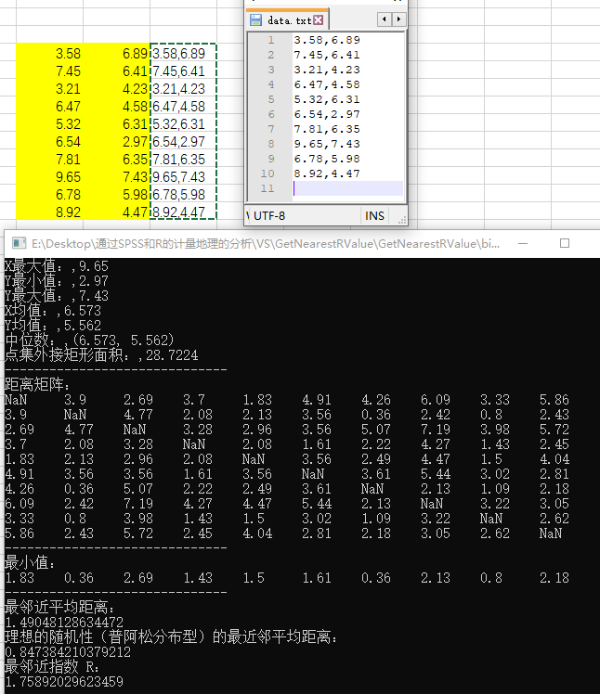
区域法 邻近指数R
年份 | 城镇数 | d1(km) | Re | 邻近指数R
1953 | 151 | 160.31 | 126.07156593 | 1.2715793512
$$R_{E}=\frac{1}{2\sqrt{n/A}}$$
1963 | 210 | 95.96 | 106.90449676 | 0.89762360709
1973 | 271 | 83.79 | 94.106793383 | 0.8903714279
1978 | 302 | 81.02 | 89.146059181 | 0.90884555912
中国面积km²
9600000

假设要在10个居民区内设立一个商业中心，希望居民都很便利。居住区坐标如下，如何做？ |  |  |  |  |  |  |  |  |  |  |  | 3.58 | 6.89 | 3.58,6.89
地点 | 1 | 2 | 3 | 4 | 5 | 6 | 7 | 8 | 9 | 10 |  | 7.45 | 6.41 | 7.45,6.41
X | 3.58 | 7.45 | 3.21 | 6.47 | 5.32 | 6.54 | 7.81 | 9.65 | 6.78 | 8.92 |  | 3.21 | 4.23 | 3.21,4.23
Y | 6.89 | 6.41 | 4.23 | 4.58 | 6.31 | 2.97 | 6.35 | 7.43 | 5.98 | 4.47 |  | 6.47 | 4.58 | 6.47,4.58
 |  |  |  |  |  |  |  |  |  |  |  | 5.32 | 6.31 | 5.32,6.31
基本统计量 |  |  | 平均中心 |  |  |  |  |  |  |  |  | 6.54 | 2.97 | 6.54,2.97
 | 最小值 | 最大值 | 均值 |  | 居民区数量 |  | 居民区外接矩形面积 |  |  |  |  | 7.81 | 6.35 | 7.81,6.35
X | 3.21 | 9.65 | 6.573 |  | 10 |  | 28.7224 |  |  |  |  | 9.65 | 7.43 | 9.65,7.43
Y | 2.97 | 7.43 | 5.562 |  |  |  |  |  |  |  |  | 6.78 | 5.98 | 6.78,5.98
 |  |  |  |  |  |  |  |  |  |  |  | 8.92 | 4.47 | 8.92,4.47
相互距离 | 1 | 2 | 3 | 4 | 5 | 6 | 7 | 8 | 9 | 10 | 最小值
1 | 0 | 3.8996538308 | 2.6856098004 | 3.6997567488 | 1.8341210429 | 4.9120260586 | 4.2643287866 | 6.0939724318 | 3.326875411 | 5.8627638533 | 1.8341210429
2 | 3.8996538308 | 0 | 4.7675989764 | 2.0758853533 | 2.1323461257 | 3.5583282592 | 0.36496575182 | 2.4249536078 | 0.7961155695 | 2.4340295808 | 0.36496575182
3 | 2.6856098004 | 4.7675989764 | 0 | 3.278734512 | 2.9628533545 | 3.5604072801 | 5.0650172754 | 7.191216865 | 3.9758521099 | 5.7150415572 | 2.6856098004
4 | 3.6997567488 | 2.0758853533 | 3.278734512 | 0 | 2.0773540863 | 1.6115210207 | 2.2200225224 | 4.2702341856 | 1.4339107364 | 2.4524681445 | 1.4339107364
5 | 1.8341210429 | 2.1323461257 | 2.9628533545 | 2.0773540863 | 0 | 3.5558402664 | 2.4903212644 | 4.472504891 | 1.4968299837 | 4.0429692059 | 1.4968299837
6 | 4.9120260586 | 3.5583282592 | 3.5604072801 | 1.6115210207 | 3.5558402664 | 0 | 3.6107201498 | 5.4372511437 | 3.019552947 | 2.8132543433 | 1.6115210207
7 | 4.2643287866 | 0.36496575182 | 5.0650172754 | 2.2200225224 | 2.4903212644 | 3.6107201498 | 0 | 2.1335416565 | 1.0944404963 | 2.1832315498 | 0.36496575182
8 | 6.0939724318 | 2.4249536078 | 7.191216865 | 4.2702341856 | 4.472504891 | 5.4372511437 | 2.1335416565 | 0 | 3.2154937412 | 3.0486882425 | 2.1335416565
9 | 3.326875411 | 0.7961155695 | 3.9758521099 | 1.4339107364 | 1.4968299837 | 3.019552947 | 1.0944404963 | 3.2154937412 | 0 | 2.6191028998 | 0.7961155695
10 | 5.8627638533 | 2.4340295808 | 5.7150415572 | 2.4524681445 | 4.0429692059 | 2.8132543433 | 2.1832315498 | 3.0486882425 | 2.6191028998 | 0 | 2.1832315498

最邻近平均距离 |  | 理想的随机型（普阿松分布型）的最近邻平均距离 |  |  |  |  |  | 最近邻指数R
1.4904812863 |  | 0.84738421038 |  |  |  |  |  | 1.7589202962

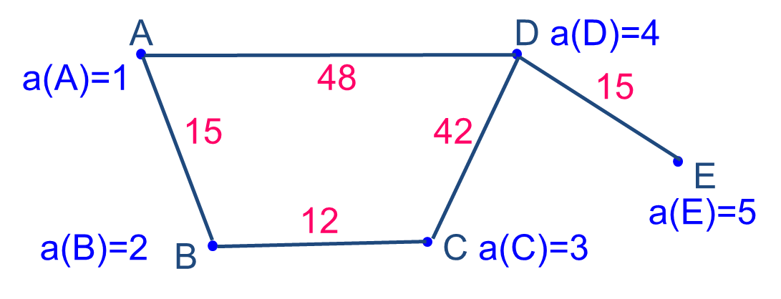
某地理区有5个城镇A、B、C、D、E，各城镇的地理位置及正负荷如图所示。
现计划在该地区建一工厂，若使产品运往到各城镇的总运输量为最少，问这个工厂建在那个城镇更好？

相互距离 | A | B | C | D | E |  | 正负荷
A | 0 | 15 | 27 | 48 | 63 |  | 1
B | 15 | 0 | 12 | 54 | 69 |  | 2
C | 27 | 12 | 0 | 42 | 57 |  | 3
D | 48 | 54 | 42 | 0 | 15 |  | 4
E | 63 | 69 | 57 | 15 | 0 |  | 5

 | S(A) | S(B) | S(C) | S(D) | S(E) | 最小值
 | 618 | 612 | 504 | 357 | 432 | 357 | D

空间洛伦兹曲线
id | 1 | 2 | 3 | 4 | 5 | 6 | 7 | 8 | 9 | 10 | 11 | 总计
a农业 | 5.2 | 7.8 | 7.6 | 12.6 | 23.2 | 11.2 | 3.6 | 6.9 | 4.2 | 15.6 | 2.1 | 100
b纺织业 | 2.6 | 22.7 | 15.3 | 0.5 | 4.2 | 2 | 2.2 | 4.6 | 27.4 | 12 | 6.5 | 100
c服务业 | 5.2 | 7.9 | 4.9 | 2.7 | 36 | 6.6 | 4.6 | 8.3 | 11.6 | 10 | 2.2 | 100
职工总数 | 5.5 | 8.8 | 6 | 2.6 | 33.7 | 5.6 | 4.2 | 10 | 12.6 | 9 | 2 | 100

R值：变量对于某一地区数值的比值
R(a) | 0.94545454545 | 0.88636363636 | 1.2666666667 | 4.8461538462 | 0.6884272997 | 2 | 0.85714285714 | 0.69 | 0.33333333333 | 1.7333333333 | 1.05
R(b) | 0.47272727273 | 2.5795454545 | 2.55 | 0.19230769231 | 0.12462908012 | 0.35714285714 | 0.52380952381 | 0.46 | 2.1746031746 | 1.3333333333 | 3.25
R(c) | 0.94545454545 | 0.89772727273 | 0.81666666667 | 1.0384615385 | 1.0682492582 | 1.1785714286 | 1.0952380952 | 0.83 | 0.92063492063 | 1.1111111111 | 1.1

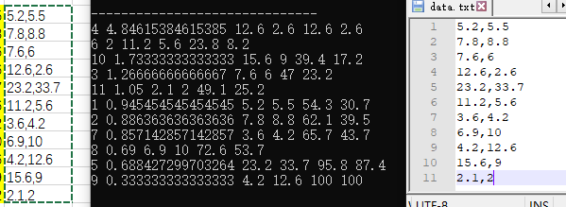
按R值大小排列的各地区职工数据及累积表（%）（由大到小）
id | R(a) | a农业 | 职工总数 | 农业累积 | 职工总数累积
4 | 4.8461538462 | 12.6 | 2.6 | 12.6 | 2.6 |  | 5.2 | 5.5 | 5.2,5.5
6 | 2 | 11.2 | 5.6 | 23.8 | 8.2 |  | 7.8 | 8.8 | 7.8,8.8
10 | 1.7333333333 | 15.6 | 9 | 39.4 | 17.2 |  | 7.6 | 6 | 7.6,6
3 | 1.2666666667 | 7.6 | 6 | 47 | 23.2 |  | 12.6 | 2.6 | 12.6,2.6
11 | 1.05 | 2.1 | 2 | 49.1 | 25.2 |  | 23.2 | 33.7 | 23.2,33.7
1 | 0.94545454545 | 5.2 | 5.5 | 54.3 | 30.7 |  | 11.2 | 5.6 | 11.2,5.6
2 | 0.88636363636 | 7.8 | 8.8 | 62.1 | 39.5 |  | 3.6 | 4.2 | 3.6,4.2
7 | 0.85714285714 | 3.6 | 4.2 | 65.7 | 43.7 |  | 6.9 | 10 | 6.9,10
8 | 0.69 | 6.9 | 10 | 72.6 | 53.7 |  | 4.2 | 12.6 | 4.2,12.6
5 | 0.6884272997 | 23.2 | 33.7 | 95.8 | 87.4 |  | 15.6 | 9 | 15.6,9
9 | 0.33333333333 | 4.2 | 12.6 | 100 | 100 |  | 2.1 | 2 | 2.1,2

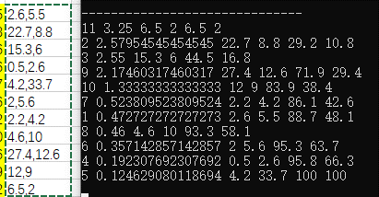
id | R(b) | b纺织业 | 职工总数 | 纺织业累积 | 职工总数累积
11 | 3.25 | 6.5 | 2 | 6.5 | 2 |  | 2.6 | 5.5 | 2.6,5.5
2 | 2.5795454545 | 22.7 | 8.8 | 29.2 | 10.8 |  | 22.7 | 8.8 | 22.7,8.8
3 | 2.55 | 15.3 | 6 | 44.5 | 16.8 |  | 15.3 | 6 | 15.3,6
9 | 2.1746031746 | 27.4 | 12.6 | 71.9 | 29.4 |  | 0.5 | 2.6 | 0.5,2.6
10 | 1.3333333333 | 12 | 9 | 83.9 | 38.4 |  | 4.2 | 33.7 | 4.2,33.7
7 | 0.52380952381 | 2.2 | 4.2 | 86.1 | 42.6 |  | 2 | 5.6 | 2,5.6
1 | 0.47272727273 | 2.6 | 5.5 | 88.7 | 48.1 |  | 2.2 | 4.2 | 2.2,4.2
8 | 0.46 | 4.6 | 10 | 93.3 | 58.1 |  | 4.6 | 10 | 4.6,10
6 | 0.35714285714 | 2 | 5.6 | 95.3 | 63.7 |  | 27.4 | 12.6 | 27.4,12.6
4 | 0.19230769231 | 0.5 | 2.6 | 95.8 | 66.3 |  | 12 | 9 | 12,9
5 | 0.12462908012 | 4.2 | 33.7 | 100 | 100 |  | 6.5 | 2 | 6.5,2

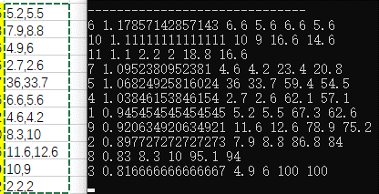
id | R(c) | c服务业 | 职工总数 | 服务业累积 | 职工总数累积
6 | 1.1785714286 | 6.6 | 5.6 | 6.6 | 5.6 |  | 5.2 | 5.5 | 5.2,5.5
10 | 1.1111111111 | 10 | 9 | 16.6 | 14.6 |  | 7.9 | 8.8 | 7.9,8.8
11 | 1.1 | 2.2 | 2 | 18.8 | 16.6 |  | 4.9 | 6 | 4.9,6
7 | 1.0952380952 | 4.6 | 4.2 | 23.4 | 20.8 |  | 2.7 | 2.6 | 2.7,2.6
5 | 1.0682492582 | 36 | 33.7 | 59.4 | 54.5 |  | 36 | 33.7 | 36,33.7
4 | 1.0384615385 | 2.7 | 2.6 | 62.1 | 57.1 |  | 6.6 | 5.6 | 6.6,5.6
1 | 0.94545454545 | 5.2 | 5.5 | 67.3 | 62.6 |  | 4.6 | 4.2 | 4.6,4.2
9 | 0.92063492063 | 11.6 | 12.6 | 78.9 | 75.2 |  | 8.3 | 10 | 8.3,10
2 | 0.89772727273 | 7.9 | 8.8 | 86.8 | 84 |  | 11.6 | 12.6 | 11.6,12.6
8 | 0.83 | 8.3 | 10 | 95.1 | 94 |  | 10 | 9 | 10,9
3 | 0.81666666667 | 4.9 | 6 | 100 | 100 |  | 2.2 | 2 | 2.2,2
空间洛伦兹曲线

统计假设检验
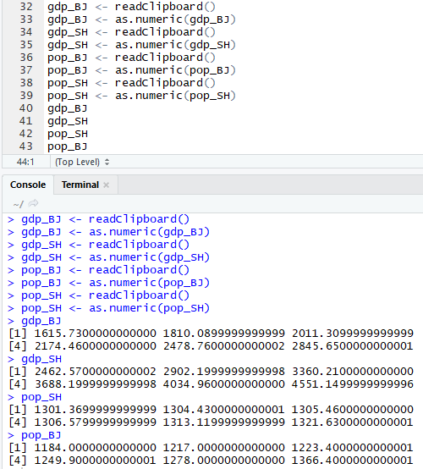
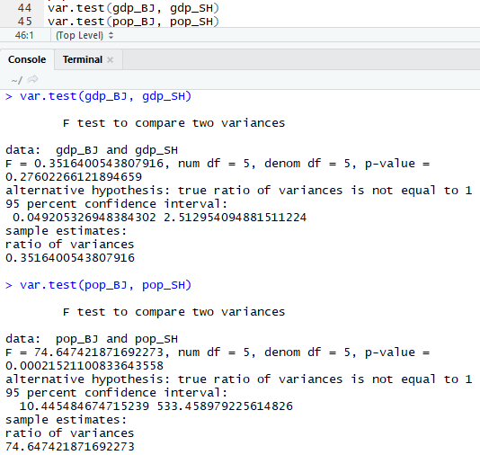
上海 | GDP | 人口 |  | 两个区域方差的比较
1995 | 2462.57 | 1301.37 |  |  | 北京 | 上海
1996 | 2902.2 | 1304.43 |  | 样品数 | 6 | 6
1997 | 3360.21 | 1305.46 |  | 1. 原假设
1998 | 3688.2 | 1306.58 |  | 假设北京和上海的GDP及人口变化没有显著差异
1999 | 4034.96 | 1313.12 |  | 2. 计算方差和F统计值
2000 | 4551.15 | 1321.63 |  |  | GDP | 人口
 |  |  |  | 上海 | 575936.95382 | 54.72995
北京 | GDP | 人口 |  | 北京 | 202522.50176 | 4085.4496667
1996 | 1615.73 | 1184 |  | F | 2.8438171009 | 0.013396309945
1997 | 1810.09 | 1217 |  |  | 0.35164005438 | 74.647421872
1998 | 2011.31 | 1223.4 |  | 3. 查表检验
1999 | 2174.46 | 1249.9 |  |  | GDP | 人口
2000 | 2478.76 | 1278 |  | 第一自由度 | 5 | 5 | （自由度=样品数-1）
2001 | 2845.65 | 1366.4 |  | 第二自由度 | 5 | 5
 |  |  |  | 置信度 | 0.1 | 0.1
 |  |  |  | F临界值 | 5.0503290576 | 5.0503290576 | （双侧检验）
 |  |  |  | GDP，F<F临界值，接收原假设，上海和北京的GDP变化趋势无显著差异
 |  |  |  | 人口，F<F临界值，拒绝原假设，上海和北京的人口变化趋势差异显著
u检验法
习题：为判别飞云江河两个河段的泥沙颗粒组成有无显著不同，分别在两段的几个点进行采样分析，试根据分析资料确定是否差异显著。
河段 | 河段S |  |  |  | 河段T
站名 | S1 | S2 | S3 | S4 | T1 | T1 | T3 | T4
颗粒粒径 | 0.0041 | 0.0062 | 0.0054 | 0.007 | 0.006 | 0.008 | 0.0103 | 0.01
1. 原假设
飞云江河两河段的泥沙颗粒组成无显著不同
2. 计算统计量
 | 样品数 | 均值 | 方差
$$t=\frac{{\overline{x}}_{1}−{\overline{x}}_{2}}{\sqrt{\frac{n_{1}s_{1}^{2}+n_{2}s_{2}^{2}}{n_{1}+n_{2}−2}}\sqrt{\frac{1}{n_{1}}+\frac{1}{n_{2}}}}$$
河段S | 4 | 0.005675 | 1.5291666667E-06
河段T | 4 | 0.008575 | 3.9891666667E-06
t统计量 | -2.1382311892
4. 验证
自由度 | 6
置信度 | 0.1
t临界值 | 1.9431802805
|t| | 2.1382311892
|t|>t临界值，拒绝原假设，飞云江河两个河段的泥沙颗粒组成有显著差异

某地区一年内10次人工降雨试验，得到作业区与对照区降雨量表，问人工降雨效果是否显著？
序号 | 1 | 2 | 3 | 4 | 5 | 6 | 7 | 8 | 9 | 10
作业区雨量 | 7 | 3 | 2 | 4 | 5 | 6 | 7 | 5 | 6 | 4
对照区雨量 | 3 | 6 | 2 | 2 | 1 | 4 | 2 | 6 | 3 | 1
1. 原假设
人工降雨效果不显著
2. 计算统计量
 | 样品数 | 均值 | 方差
作业区 | 10 | 4.9 | 2.7666666667
对照区 | 10 | 3 | 3.3333333333
t统计量 | 2.307862541
3. 验证
自由度 | 18
置信度 | 0.1
t临界值 | 1.7340636066
|t| | 2.307862541
|t|>t临界值，拒绝原假设，人工降水效果显著

1983年农业产值结构 |  |  |  |  |  | 适应性检验
 | 种植业 | 林业 | 牧业 | 副业 | 渔业
全市 | 31 | 0.2 | 16.7 | 47.4 | 4.7
$$X^{2}=\sum_{组}{\frac{{(观测次数−理论次数)}^{2}}{理论次数}}$$
A县 | 26.5 | 0.2 | 20.2 | 52.5 | 0.6
B县 | 46.3 | 0.6 | 15.6 | 34 | 3.5

分别检验两个县的农业产值结构同全市的农业产值是否显著差异
1. 提出原假设
假设1：A县的农业产值结构同全市的农业产值无显著差异
假设2：B县的农业产值结构同全市的农业产值无显著差异
2. 计算统计量
 | 样品数 | 种植业 | 农业 | 牧业 | 副业 | 渔业 | X²
A县 | 5 | 0.65322580645 | 0 | 0.73353293413 | 0.54873417722 | 3.5765957447 | 5.5120886625
B县 | 5 | 7.5512903226 | 0.8 | 0.07245508982 | 3.788185654 | 0.30638297872 | 12.518314045
3. 验证
 | 自由度 | 置信度 | X²临界值 | 比较
A县 | 4 | 0.05 | 9.488 | X²<X临界值，接收原假设，A县的农业产值结构同全市的农业产值无显著差异
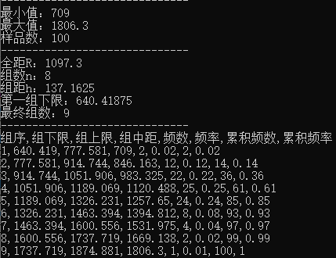
B县 | 4 | 0.05 | 9.488 | X²>X临界值，拒绝原假设，B县的农业产值结构同全市的农业产值差异显著

$$u=\frac{R_{i}−m}{S}，$$
Ri为第i组组下限，m为平均数，S为标准差
降水资料 |  | 1. 提出原假设
1101.9 |  | 该降水资料数据服从正太分布
947.1 |  | 2. 数据分组和计算统计量
1008.6 |  | 样品数 | 100
1115.8 |  | 最大值 | 1806.3
1015.5 |  | 最小值 | 709
1143.8 |  | 全距 | 1097.3 |  | 平均数 | 1140.488
1140.7 |  | 假设组数 | 8 |  | 标准差 | 203.54666567
1402.5 |  | 组距 | 137.1625
1197.1 |  | 确定组数 | 9
1107.5 |  | 第一组下限 | 640.41875
1340.2
1416 |  | 组序 | 组下限 | 组上限 | 频数/实际次数 | u值 | 正太分布表φ(u) | nφ(u) | 理论次数 | (理论-实际)²/理论
1063.8 |  | 1 | 640.41875 | 777.58125 | 2 | -2.4567793746 | 0.0070094375989 | 0.030290494273 | 3.0290494273 | 0.34959572274
1217.5 |  | 2 | 777.58125 | 914.74375 | 12 | -1.7829167027 | 0.037299931872 | 0.096403505193 | 9.6403505193 | 0.57756672444
1507.1 |  | 3 | 914.74375 | 1051.90625 | 22 | -1.1090540307 | 0.13370343706 | 0.19800833012 | 19.800833012 | 0.24424908985
1602 |  | 4 | 1051.90625 | 1189.06875 | 25 | -0.43519135873 | 0.33171176718 | 0.26260800147 | 26.260800147 | 0.060531933619
1659.3 |  | 5 | 1189.06875 | 1326.23125 | 24 | 0.23867131323 | 0.59431976866 | 0.22493638754 | 22.493638754 | 0.10087848524
1256.1 |  | 6 | 1326.23125 | 1463.39375 | 8 | 0.91253398519 | 0.81925615619 | 0.12441916468 | 12.441916468 | 1.585818548
1143 |  | 7 | 1463.39375 | 1600.55625 | 4 | 1.5863966572 | 0.94367532087 | 0.044422098837 | 4.4422098837 | 0.044020788384
911.4 |  | 8 | 1600.55625 | 1737.71875 | 2 | 2.2602593291 | 0.98809741971 | 0.01023011678 | 1.023011678 | 0.93303546941
1331 |  | 9 | 1737.71875 | 1874.88125 | 1 | 2.9341220011 | 0.99832753649 | 0.0015181711552 | 0.15181711552 | 4.738689726
709 |  |  | 1874.88125 | 2012.04375 |  | 3.607984673 | 0.99984570764
1004.9 |  | 3. 验证
1320.7 |  | X² | 8.6343864878
1159.6 |  | 自由度 | 6
951.4 |  | 置信度 | 12.592
942.7 |  | X²<X²临界值，接收原假设，该降水资料数据服从正太分布
1285.9
1018.8 |  |  |  |  |  |  |  |  | 9
901.7
947.8
1085
1147.5
1086.2
1078.1
1021.3
1002.5
1123.3
984.8
1243.7
1806.3
1184.4
935
1022.5
1203.4
986.1
859.4
910.2
1195
909.3
1588.1
1113.4
1016.3
1330.9
1480
794.7
870.6
1405
1062.3
1030.3
769.8
1204.9
1031.6
1439.4
1269.9
1131.5
912
1208.7
1287.3
1124.4
1008.9
1170.7
1105.7
1236.5
1049.2
1170.6
1025.2
1305.5
1477
811.4
1206.8
975.4
849.9
1088.1
1318.4
1161.7
1264.2
1167.2
1017
820.9
1271.4
1462.3
1233.4
1288.7
1191.8
791.2
1196.5
1255.9
1217.7
1184.1

相关性分析
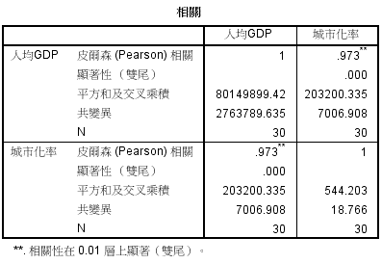
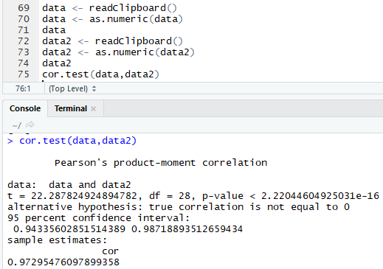
$$r_{s}=1−\frac{6\sum{d_{i}^{2}}}{n(n^{2}−1)}$$
简单线性相关程度的度量
计算人均GPD和城市化率的相关程度 |  |  | 2. 顺序（等级）相关系数（Rs）
人均产出 | 人均GDP | 城市化率 | 人均GDP排名 | 城市化率排名 | 排名差
337.93 | 169.17 | 6.46 | 30 | 30 | 0
349.54 | 175.61 | 6.56 | 29 | 25 | 4
373.13 | 179.61 | 6.52 | 28 | 28 | 0
385.77 | 180.41 | 6.54 | 27 | 26 | 1 | 排名差di平方和
412.43 | 189.06 | 6.50 | 25 | 29 | 4 | 34
377.79 | 183.19 | 6.54 | 26 | 27 | 1
455.90 | 207.14 | 6.63 | 24 | 24 | 0 | rs
494.20 | 230.54 | 6.81 | 23 | 23 | 0 | 0.99243604004
552.73 | 264.42 | 7.30 | 22 | 22 | 0
617.54 | 314.56 | 7.67 | 21 | 21 | 0
672.49 | 337.56 | 7.85 | 20 | 20 | 0
706.16 | 350.18 | 8.11 | 19 | 19 | 0
803.72 | 429.70 | 8.36 | 18 | 18 | 0
908.91 | 478.27 | 8.71 | 17 | 17 | 0
1161.68 | 575.68 | 9.30 | 16 | 16 | 0 |  | x1 | x2 | x3 | x4 | y
1300.88 | 629.82 | 9.54 | 15 | 15 | 0 |  | 7 | 26 | 6 | 60 | 78.5
1582.22 | 748.16 | 9.92 | 14 | 14 | 0 |  | 1 | 29 | 15 | 52 | 74.3
1961.77 | 900.67 | 10.52 | 13 | 13 | 0 |  | 11 | 56 | 8 | 20 | 104.3
2277.39 | 1001.90 | 10.88 | 12 | 12 | 0 |  | 11 | 31 | 8 | 47 | 87.6
2501.92 | 1080.65 | 11.23 | 11 | 11 | 0 |  | 7 | 52 | 6 | 33 | 95.9
2830.21 | 1193.35 | 11.53 | 10 | 10 | 0 |  | 11 | 55 | 9 | 22 | 109.2
3478.83 | 1444.25 | 12.02 | 9 | 9 | 0 |  | 3 | 71 | 17 | 6 | 102.7
4760.62 | 1858.66 | 12.81 | 8 | 8 | 0 |  | 1 | 31 | 22 | 44 | 72.5
6369.27 | 2464.20 | 15.70 | 7 | 7 | 0 |  | 2 | 54 | 18 | 22 | 93.1
8733.77 | 3299.71 | 16.21 | 6 | 6 | 0 |  | 21 | 47 | 4 | 26 | 115.9
10360.78 | 3991.69 | 17.22 | 5 | 5 | 0 |  | 1 | 40 | 23 | 34 | 83.8
11328.95 | 4413.35 | 17.94 | 4 | 4 | 0 |  | 11 | 66 | 9 | 12 | 113.3
11769.40 | 4676.97 | 18.50 | 3 | 3 | 0 |  | 10 | 68 | 8 | 12 | 109.4
12124.56 | 4874.93 | 18.81 | 2 | 2 | 0
13530.39 | 5414.90 | 19.34 | 1 | 1 | 0


1. 相关系数(r)
 | 总和 | 和的平方 | 平方和
人均GDP | 42258.33 | 1785766398.42248 | 139675516.08
城市化率 | 322.02 | 103695.543603368 | 4000.6056616
$$r=\frac{\sum{(x_{i}−\overline{x})(y_{i}−\overline{y})}}{\sqrt{\sum{{\left(x_{i}−\overline{x}\right)}^{2}×\sum{{(y_{i}−\overline{y})}^{2}}}}}$$
$$=\frac{\sum{xy}−\frac{\sum{x}\sum{y}}{n}}{\sqrt{[\sum{x^{2}−\frac{(\sum{x)²}}{n}}][\sum{y^{2}−\frac{(\sum{y)²}}{n}}]}}$$
$$=\frac{l_{xy}}{\sqrt{l_{xx}×l_{yy}}}$$
样品数 | 30

人均GDP和城市化率的乘积和
656776.56469

Lxy | 203178.58136
Lxx | 80149969.465
Lyy | 544.08754144

相关系数r
0.97295297935

聚类分析
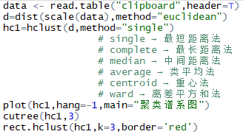
 | 平均寿命 | 识字率 | 综合入学率 | 人均GDP | 面积 | 人口
Afghanistan | 44.637 | 32.69196 | 54.07206 | 1419.003 | 652300 | 22000
Cambodia | 62.168 | 78.2879 | 58.07544 | 1952.26 | 181035 | 11430
China | 73.474 | 94.2301 | 68.005 | 7206.118 | 9600000 | 1295330
India | 64.352 | 68.2926 | 62.60772 | 3354.394 | 2974700 | 1020000
Indonesia | 71.493 | 93.78223 | 74.51548 | 4394.326 | 1904443 | 210000
Iran | 71.91 | 85.23285 | 74.03589 | 11891.32 | 1645000 | 63900
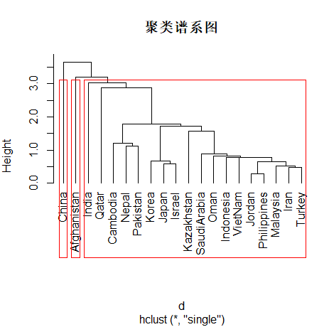
Korea | 79.8 | 99 | 99.84531 | 29325.77 | 99600 | 48022
Japan | 83.166 | 99 | 87.29832 | 33648.66 | 377800 | 127310
Jordan | 73.107 | 93.10328 | 78.26715 | 5700.399 | 89340 | 5040
Kazakhstan | 65.364 | 99 | 90.93078 | 11927.25 | 2717300 | 14821
Nepal | 67.459 | 60.3039 | 57.47862 | 1189.24 | 147181 | 23000
Oman | 76.142 | 86.2734 | 66.16027 | 26258.11 | 30950 | 2325
Pakistan | 67.164 | 57.83466 | 41.53325 | 2624.715 | 11500 | 8797
VietNam | 74.908 | 92.13669 | 63.71198 | 3096.957 | 329556 | 77680
Philippines | 72.339 | 93.6732 | 78.02884 | 3600.9 | 300000 | 80080
Malaysia | 74.732 | 92.898 | 69.76717 | 14410.43 | 329735 | 23275
SaudiArabia | 73.305 | 86.746 | 80.16356 | 24208.17 | 2250000 | 22760
Israel | 81.153 | 98.42512 | 90.86705 | 28291.88 | 14900 | 6458
Turkey | 72.23 | 90.03958 | 74.26163 | 13359.24 | 779450 | 66500
Qatar | 75.966 | 94.34211 | 60.97165 | 77177.68 | 11437 | 580

线性回归和趋势面
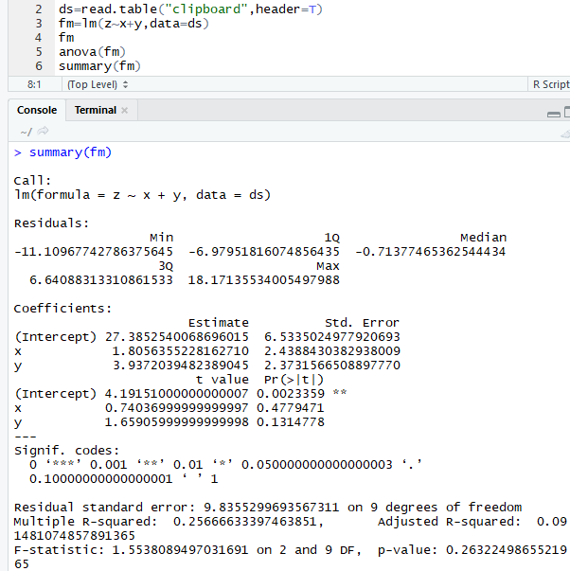
x | y | z |  | 1.一次多项式
0 | 1 | 27.6 |  | x | y | z
1.1 | 0.6 | 38.4 |  | 0 | 1 | 27.6
1.8 | 0 | 24 |  | 1.1 | 0.6 | 38.4
2.95 | 0 | 24.7 |  | 1.8 | 0 | 24
3.4 | 0.2 | 32 |  | 2.95 | 0 | 24.7
1.8 | 1.7 | 55.5 |  | 3.4 | 0.2 | 32
0.7 | 1.3 | 40.4 |  | 1.8 | 1.7 | 55.5
0.2 | 2 | 37.5 |  | 0.7 | 1.3 | 40.4
0.85 | 3.35 | 31 |  | 0.2 | 2 | 37.5
1.65 | 3.15 | 31.7 |  | 0.85 | 3.35 | 31
2.65 | 3.1 | 53 |  | 1.65 | 3.15 | 31.7
3.65 | 2.55 | 44.9 |  | 2.65 | 3.1 | 53
置信度 | 0.05 |  |  | 3.65 | 2.55 | 44.9
第一自由度 | 2
第二自由度 | 9
F临界值 | 4.2564947291
F | 1.554
F<F临界值，线性回归不显著

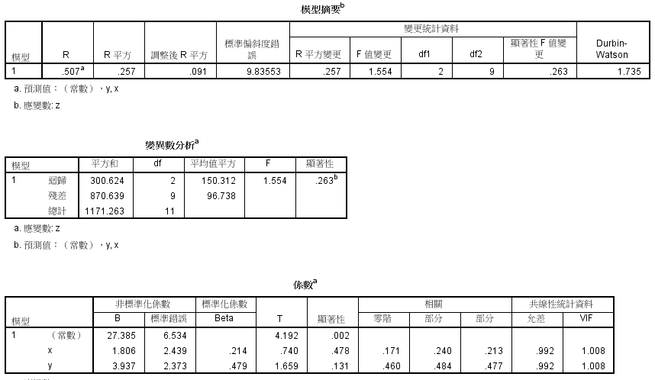

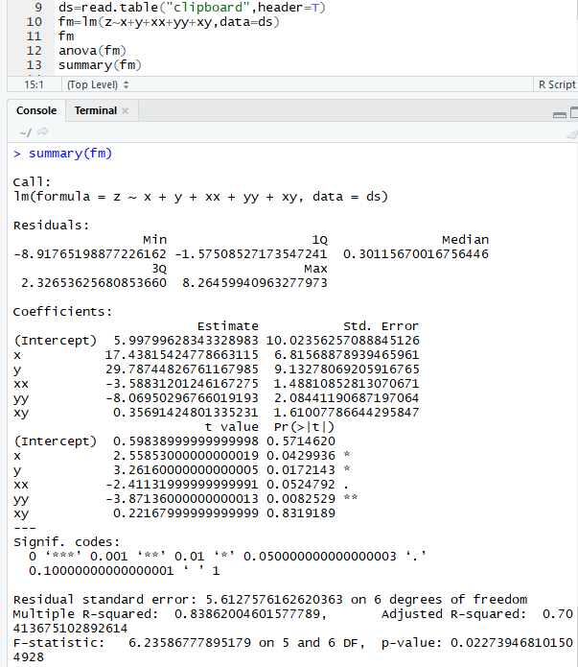

2.二次多项式
x | y | xx | yy | xy | z
0 | 1 | 0 | 1 | 0 | 27.6
1.1 | 0.6 | 1.21 | 0.36 | 0.66 | 38.4
1.8 | 0 | 3.24 | 0 | 0 | 24
2.95 | 0 | 8.7025 | 0 | 0 | 24.7
3.4 | 0.2 | 11.56 | 0.04 | 0.68 | 32
1.8 | 1.7 | 3.24 | 2.89 | 3.06 | 55.5
0.7 | 1.3 | 0.49 | 1.69 | 0.91 | 40.4
0.2 | 2 | 0.04 | 4 | 0.4 | 37.5
0.85 | 3.35 | 0.7225 | 11.2225 | 2.8475 | 31
1.65 | 3.15 | 2.7225 | 9.9225 | 5.1975 | 31.7
2.65 | 3.1 | 7.0225 | 9.61 | 8.215 | 53
3.65 | 2.55 | 13.3225 | 6.5025 | 9.3075 | 44.9
置信度 | 0.05
第一自由度 | 5
第二自由度 | 6
F临界值 | 4.3873741874
F | 6.236
F>F临界值，线性回归显著

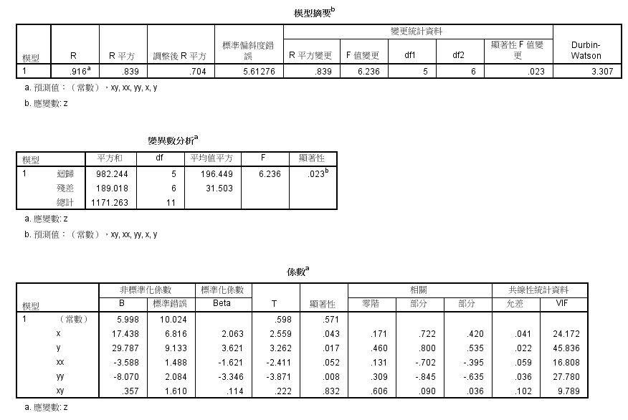

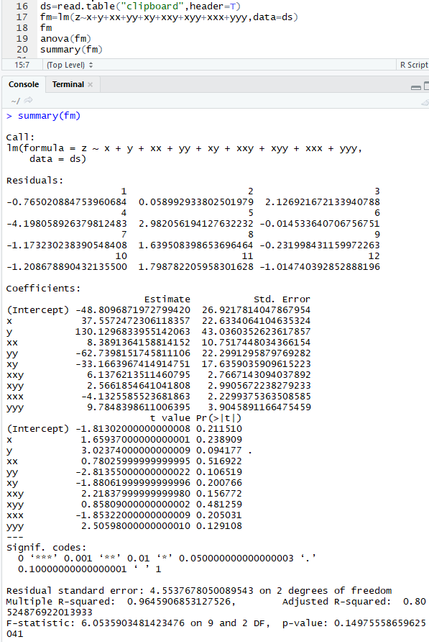
3.三次多项式
x | y | xx | yy | xy | xxy | xyy | xxx | yyy | z
0 | 1 | 0 | 1 | 0 | 0 | 0 | 0 | 1 | 27.6
1.1 | 0.6 | 1.21 | 0.36 | 0.66 | 0.726 | 0.396 | 1.331 | 0.216 | 38.4
1.8 | 0 | 3.24 | 0 | 0 | 0 | 0 | 5.832 | 0 | 24
2.95 | 0 | 8.7025 | 0 | 0 | 0 | 0 | 25.672375 | 0 | 24.7
3.4 | 0.2 | 11.56 | 0.04 | 0.68 | 2.312 | 0.136 | 39.304 | 0.008 | 32
1.8 | 1.7 | 3.24 | 2.89 | 3.06 | 5.508 | 5.202 | 5.832 | 4.913 | 55.5
0.7 | 1.3 | 0.49 | 1.69 | 0.91 | 0.637 | 1.183 | 0.343 | 2.197 | 40.4
0.2 | 2 | 0.04 | 4 | 0.4 | 0.08 | 0.8 | 0.008 | 8 | 37.5
0.85 | 3.35 | 0.7225 | 11.2225 | 2.8475 | 2.420375 | 9.539125 | 0.614125 | 37.595375 | 31
1.65 | 3.15 | 2.7225 | 9.9225 | 5.1975 | 8.575875 | 16.372125 | 4.492125 | 31.255875 | 31.7
2.65 | 3.1 | 7.0225 | 9.61 | 8.215 | 21.76975 | 25.4665 | 18.609625 | 29.791 | 53
3.65 | 2.55 | 13.3225 | 6.5025 | 9.3075 | 33.972375 | 23.734125 | 48.627125 | 16.581375 | 44.9
置信度 | 0.05
第一自由度 | 9
第二自由度 | 2
F临界值 | 19.384825718
F | 6.054
F<F临界值，线性回归不显著

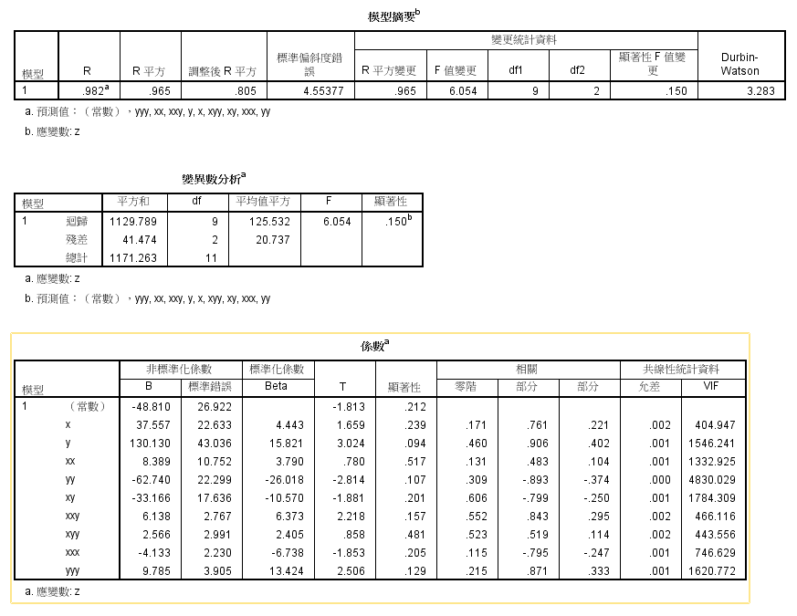

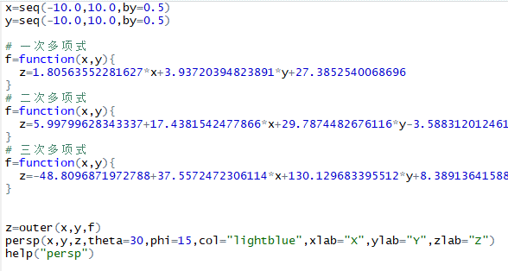
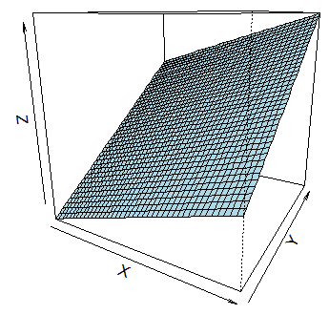

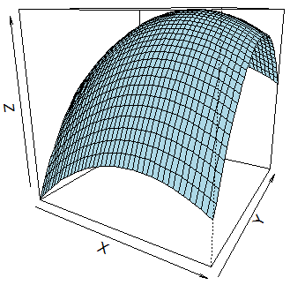
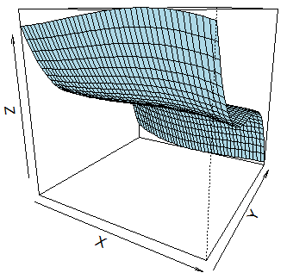

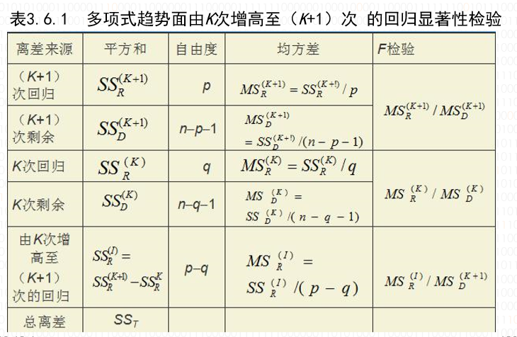
趋势面适度的逐次检验
离差来源 | 平方和 | 自由度 | 均方差 | F检验
三次回归 | 1129.789 | 9 | 125.532 | 6.054
三次剩余 | 41.474 | 2 | 20.737
二次回归 | 982.244 | 5 | 196.449 | 6.236
二次剩余 | 189.018 | 6 | 31.503
又二次增高至三次的回归 | 147.545 | 4 | 36.88625 | 1.7787650094

主成分分析
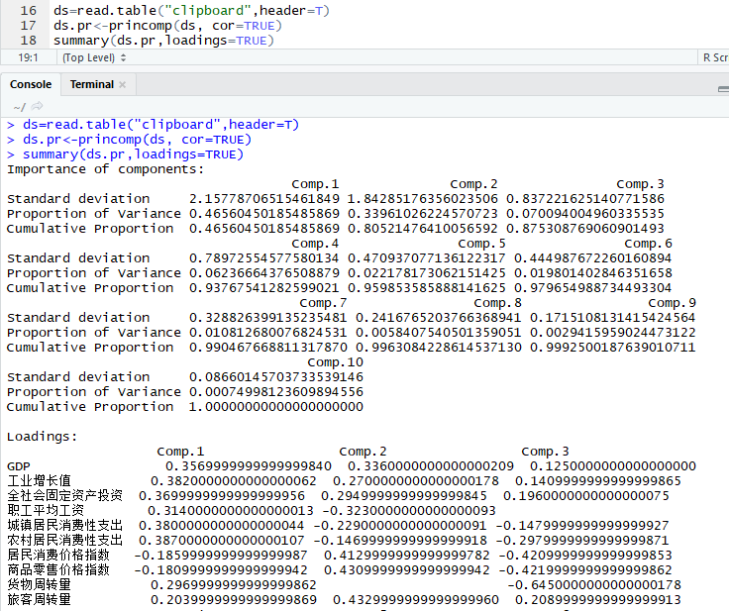
地区 | GDP | 工业增长值 | 全社会固定资产投资 | 职工平均工资 | 城镇居民消费性支出 | 农村居民消费性支出 | 居民消费价格指数 | 商品零售价格指数 | 货物周转量 | 旅客周转量 | 极差标准化→ | GDP | 工业增长值 | 全社会固定资产投资 | 职工平均工资 | 城镇居民消费性支出 | 农村居民消费性支出 | 居民消费价格指数 | 商品零售价格指数 | 货物周转量 | 旅客周转量 | 第一主成分 | 第二主成分 | 综合得分评价
北 京 | 4283.31 | 1259.5 | 2528.21 | 29674 | 12200.4 | 4616.94 | 100.95 | 99.25 | 537.7 | 232.1 |  | 0.74274762571 | 0.82393947964 | 0.65250298902 | 0.063045535808 | 0.058694206225 | 0.34017021327 | 1 | 1 | 0.95405439189 | 0.84117819032 | 1.0830041993 | 1.7234482494 | 1.0895470152
天 津 | 2931.88 | 1395.6 | 1245.66 | 21754 | 8802.44 | 2642.11 | 102.25 | 100.83 | 11223.3 | 108.8 |  | 0.82813029128 | 0.80469457014 | 0.84088445506 | 0.47949311179 | 0.52183092449 | 0.73258473406 | 0.74358974359 | 0.75351014041 | 0 | 0.93129659407 | 1.4614952055 | 1.396403323 | 1.1547047002
河 北 | 8768.79 | 2459.2 | 3218.76 | 12925 | 5819.18 | 1834.92 | 104.25 | 103.17 | 4029.2 | 945.4 |  | 0.45935726236 | 0.65429864253 | 0.55107472394 | 0.94373751183 | 0.928444671 | 0.89297984505 | 0.34911242604 | 0.38845553822 | 0.64231888716 | 0.31983628125 | 1.7327755982 | 0.25047614263 | 0.8918445213
山 西 | 3042.41 | 1242.8 | 1443.88 | 12943 | 5654.15 | 1636.46 | 104.14 | 103.06 | 1417.7 | 285.1 |  | 0.82114706165 | 0.82630090498 | 0.81176982078 | 0.94279104007 | 0.95093800601 | 0.93241543484 | 0.3708086785 | 0.40561622465 | 0.87548436635 | 0.80244116357 | 2.2083205562 | 0.69408357884 | 1.2639117752
内蒙古 | 2712.08 | 776.8 | 1787.95 | 13324 | 6219.26 | 2082.57 | 102.94 | 102.7 | 1311.9 | 256.4 |  | 0.84201714439 | 0.89219457014 | 0.76123267913 | 0.92275738774 | 0.87391438276 | 0.8437698087 | 0.60749506903 | 0.46177847114 | 0.88493062624 | 0.823417629 | 2.1052783232 | 0.87155004509 | 1.2762046981
辽 宁 | 6872.65 | 2255.7 | 2979.59 | 14921 | 6543.28 | 2072.95 | 103.46 | 101.88 | 2948 | 574.8 |  | 0.5791544309 | 0.68307409502 | 0.58620411089 | 0.8387843096 | 0.82975095545 | 0.84568137967 | 0.50493096647 | 0.58970358814 | 0.73885287763 | 0.59070311358 | 1.7294007537 | 0.63414176555 | 1.0205698759
吉 林 | 2958.21 | 994.3 | 1169.1 | 12431 | 6068.99 | 1971.21 | 104.09 | 103.51 | 595.9 | 236.9 |  | 0.82646677517 | 0.86143947964 | 0.85212961902 | 0.96971290357 | 0.89439595248 | 0.86589793165 | 0.38067061144 | 0.33541341654 | 0.94885805611 | 0.8376699313 | 2.2396862631 | 0.71531383205 | 1.2857256546
黑龙江 | 5303 | 1619.6 | 1430.82 | 12557 | 5567.53 | 1837.37 | 103.84 | 102.83 | 1097.1 | 399.4 |  | 0.67832412597 | 0.77302036199 | 0.81368807889 | 0.96308760122 | 0.96274417869 | 0.89249301045 | 0.42998027613 | 0.44149765991 | 0.9041088552 | 0.71890074551 | 2.1070313257 | 0.63063343599 | 1.1952032064
上 海 | 7450.27 | 3427 | 3050.26 | 30085 | 12631.03 | 6328.85 | 102.15 | 100.91 | 10011.7 | 122.9 |  | 0.54266069073 | 0.51744909502 | 0.57582407252 | 0.041434430539 | 0 | 0 | 0.76331360947 | 0.74102964119 | 0.1081766397 | 0.92099108317 | 0.56147855788 | 1.5045802149 | 0.77239490333
江 苏 | 15403.16 | 6447.5 | 6557.05 | 18202 | 7332.26 | 2992.55 | 104.06 | 102.25 | 2348.3 | 1083.6 |  | 0.04020111297 | 0.09034219457 | 0.060745329937 | 0.6662635398 | 0.72221419576 | 0.66294950234 | 0.3865877712 | 0.53198127925 | 0.79239656435 | 0.21882765678 | 0.92295146423 | 0.0068946951571 | 0.43206770917
浙 江 | 11243 | 4173.4 | 5781.35 | 23506 | 10636.14 | 4659.11 | 103.86 | 102.68 | 2701.6 | 795.3 |  | 0.30303792286 | 0.4119061086 | 0.17468046167 | 0.38736986013 | 0.2719004367 | 0.33179069689 | 0.42603550296 | 0.46489859594 | 0.76085248478 | 0.42954246455 | 0.83362232494 | 0.53839146889 | 0.57097768124
安 徽 | 4812.68 | 1082.2 | 1935.25 | 12928 | 5711.33 | 1813.71 | 104.5 | 102.75 | 1455.9 | 709 |  | 0.7093022962 | 0.849010181 | 0.73959719517 | 0.94357976654 | 0.94314446001 | 0.89719444174 | 0.29980276134 | 0.45397815913 | 0.87207371297 | 0.4926180383 | 2.0741778623 | 0.50564776403 | 1.1374602498
福 建 | 6053.14 | 1845.8 | 1892.92 | 15603 | 8161.15 | 3015.58 | 104.05 | 102.73 | 1398.9 | 371.9 |  | 0.63093065924 | 0.74103506787 | 0.7458146428 | 0.80292354611 | 0.60923776449 | 0.65837325708 | 0.38856015779 | 0.45709828393 | 0.87716290781 | 0.73900014618 | 1.7786727391 | 0.75338353694 | 1.0840066103
江 西 | 3495.94 | 617.8 | 1713.2 | 11860 | 5337.84 | 2095.48 | 103.52 | 102.99 | 870.1 | 554.6 |  | 0.79249326507 | 0.91467760181 | 0.77221198955 | 0.99973709118 | 0.99405057218 | 0.84120448842 | 0.49309664694 | 0.41653666147 | 0.92437635042 | 0.60546703698 | 2.1657314865 | 0.64837537559 | 1.2285593414
山 东 | 15490.73 | 6498.3 | 6970.62 | 14332 | 6673.75 | 2389.27 | 103.64 | 102.85 | 4752.5 | 748 |  | 0.034668484551 | 0.083158936652 | 0 | 0.86975496898 | 0.81196809526 | 0.78282606493 | 0.46942800789 | 0.4383775351 | 0.57773968322 | 0.46411343371 | 1.027930232 | -0.0040140229086 | 0.47724111369
河 南 | 8815.09 | 2332.7 | 3099.38 | 12114 | 5294.19 | 1664.09 | 105.4 | 105.66 | 2106.5 | 937.5 |  | 0.45643205172 | 0.67218608597 | 0.56860930693 | 0.98638132296 | 1 | 0.92692513279 | 0.12228796844 | 0 | 0.81398546455 | 0.32561029089 | 1.963501971 | -0.046122078838 | 0.89854299852
湖 北 | 6309.92 | 1664.7 | 2264.81 | 11855 | 6398.52 | 2088.98 | 104.92 | 104.1 | 1383.4 | 623 |  | 0.61470742839 | 0.76664309955 | 0.69119128823 | 1 | 0.84948152065 | 0.84249609042 | 0.21696252465 | 0.24336973479 | 0.87854681166 | 0.55547434586 | 2.0203167112 | 0.35034446353 | 1.059639944
湖 南 | 5612.26 | 1198.1 | 2072.56 | 13928 | 6884.61 | 2472.29 | 105.07 | 103.93 | 1552.4 | 948.9 |  | 0.6587852352 | 0.83262160633 | 0.71942904648 | 0.89099800189 | 0.78322820179 | 0.76632932672 | 0.18737672584 | 0.26989079563 | 0.8634577954 | 0.31727817571 | 1.9304228209 | 0.3500403142 | 1.0176820565
广 东 | 16039.46 | 7086.4 | 5870.02 | 22116 | 10694.79 | 3240.78 | 102.97 | 102.92 | 3847.7 | 1383 |  | 0 | 0 | 0.16165657598 | 0.46045851299 | 0.26390653197 | 0.61362421535 | 0.60157790927 | 0.42745709828 | 0.65852395493 | 0 | 0.54797540044 | 0.1356211104 | 0.30119563175
广 西 | 3320.1 | 595.6 | 1236.51 | 13579 | 6445.73 | 1928.6 | 104.39 | 103.93 | 998.4 | 516.2 |  | 0.80360274755 | 0.91781674208 | 0.84222841078 | 0.90934903775 | 0.84304687031 | 0.87436487955 | 0.32149901381 | 0.26989079563 | 0.91292119784 | 0.63353310919 | 2.1847096476 | 0.61132272198 | 1.2248121215
海 南 | 769.36 | 102.7 | 317.05 | 12652 | 5802.4 | 1745.35 | 104.41 | 103.37 | 236.1 | 85.4 |  | 0.96475721383 | 0.98751414027 | 0.97727906984 | 0.95809233358 | 0.93073175918 | 0.91077812066 | 0.31755424063 | 0.35725429017 | 0.98098248246 | 0.94839935682 | 2.4510026363 | 0.85064686744 | 1.4300750101
重 庆 | 2665.39 | 579.7 | 1537.05 | 14357 | 7973.05 | 1853.94 | 103.67 | 101.37 | 517.6 | 275.7 |  | 0.84496699503 | 0.92006504525 | 0.79808497325 | 0.86844042486 | 0.63487550499 | 0.88920041888 | 0.46351084813 | 0.66926677067 | 0.9558490027 | 0.80931150417 | 2.0477155188 | 0.97550256856 | 1.2847067729
四 川 | 6556.01 | 1546.5 | 2818.42 | 14063 | 6371.14 | 2015.72 | 104.89 | 103.75 | 837.3 | 640.6 |  | 0.59915958635 | 0.78335690045 | 0.60987682609 | 0.88389946367 | 0.85321337251 | 0.85705343854 | 0.22287968442 | 0.29797191888 | 0.92730486956 | 0.54261072943 | 1.9625833154 | 0.37724203811 | 1.0418939602
贵 州 | 1591.9 | 438.4 | 865.23 | 12431 | 5494.45 | 1296.34 | 103.98 | 103.19 | 610.9 | 278.2 |  | 0.91278955163 | 0.94004524887 | 0.89676216831 | 0.96971290357 | 0.97270487022 | 1 | 0.40236686391 | 0.38533541342 | 0.94751879431 | 0.80748428592 | 2.3790020936 | 0.75854213559 | 1.3652718695
云 南 | 2959.48 | 881.2 | 1291.54 | 14581 | 6837.01 | 1571.04 | 106.02 | 104.73 | 650.8 | 277.6 |  | 0.82638653721 | 0.8774321267 | 0.83414558198 | 0.85666210958 | 0.78971600853 | 0.94541491224 | 0 | 0.14508580343 | 0.94395635792 | 0.8079228183 | 2.2924259554 | 0.51123874296 | 1.2409753143
西 藏 | 211.54 | 14.4 | 162.36 | 30873 | 8338.21 | 1470.7 | 102.68 | 100.69 | 23.1 | 14.8 |  | 1 | 1 | 1 | 0 | 0.585104759 | 0.96535327302 | 0.65877712032 | 0.77535101404 | 1 | 1 | 1.9429689376 | 1.5955285018 | 1.4465037718
陕 西 | 2883.51 | 870.7 | 1508.89 | 13024 | 6233.07 | 1618.05 | 103.05 | 102.48 | 963.5 | 450.3 |  | 0.83118628348 | 0.8789168552 | 0.80222112552 | 0.93853191713 | 0.87203210101 | 0.93607364913 | 0.58579881657 | 0.49609984399 | 0.91603721362 | 0.68169858208 | 2.1295145884 | 0.80049119997 | 1.2633568088
甘 肃 | 1558.93 | 505.1 | 733.94 | 13623 | 5937.3 | 1464.34 | 102.33 | 102.07 | 878.3 | 281.5 |  | 0.91487257959 | 0.93061368778 | 0.91604609695 | 0.90703544011 | 0.9123450968 | 0.9666170559 | 0.72781065089 | 0.5600624025 | 0.92364422064 | 0.80507235784 | 2.2279444129 | 1.0117275689 | 1.3809237183
青 海 | 465.73 | 132.4 | 289.18 | 17229 | 5758.95 | 1676.44 | 103.15 | 102.56 | 137.2 | 41.8 |  | 0.98394040405 | 0.98331447964 | 0.98137262678 | 0.7174255968 | 0.9366539273 | 0.92447108898 | 0.56607495069 | 0.48361934477 | 0.98981268192 | 0.98026604298 | 2.329805848 | 1.101911329 | 1.4589777093
宁 夏 | 460.35 | 147 | 376.2 | 14620 | 5821.38 | 1926.82 | 103.69 | 102.82 | 242.5 | 59.4 |  | 0.98428030973 | 0.98125 | 0.96859109376 | 0.85461142076 | 0.92814481439 | 0.87471857979 | 0.45956607495 | 0.44305772231 | 0.98041106409 | 0.96740242655 | 2.3667196653 | 0.996233101 | 1.4402753996
新 疆 | 2200.15 | 616.9 | 1147.15 | 14484 | 5773.62 | 1689.91 | 102.71 | 100.75 | 727.8 | 288.7 |  | 0.87436062351 | 0.91480486425 | 0.85535364396 | 0.86176254075 | 0.93465442888 | 0.92179449221 | 0.65285996055 | 0.76599063963 | 0.93708148069 | 0.7998099693 | 2.1415382843 | 1.0466962481 | 1.352568738

 |  |  |  |  |  |  | A1 | A2 | U1 | U2 | 标准差标准化→ | GDP | 工业增长值 | 全社会固定资产投资 | 职工平均工资 | 城镇居民消费性支出 | 农村居民消费性支出 | 居民消费价格指数 | 商品零售价格指数 | 货物周转量 | 旅客周转量 | 第一主成分 | 第二主成分 | 综合得分评价
 |  |  |  |  |  |  | 0.77001923963 | 0.61995323538 | 0.35685771534 | 0.33641479724 |  | -0.22511758078 | -0.26949347751 | 0.16223322513 | 2.4399964248 | 2.580416598 | 2.1025866073 | -2.6089765524 | -2.6376256903 | -0.57155758002 | -0.68843373739 | 3.088437242 | -4.2632284215 | -0.0098586243588
 |  |  |  |  |  |  | 0.82460560463 | 0.49701216169 | 0.38215522026 | 0.269701384 |  | -0.53476384626 | -0.19736356151 | -0.54817680501 | 1.0044842945 | 0.86869837038 | 0.30010835799 | -1.3803979702 | -1.4183834639 | 3.5673026568 | -1.047340986 | 1.6518328228 | -2.8423247291 | -0.19618853895
 |  |  |  |  |  |  | 0.7981144322 | 0.54338198319 | 0.36987815134 | 0.29486375627 |  | 0.80261758192 | 0.36632033758 | 0.54473187728 | -0.59578547802 | -0.63411523533 | -0.43663476323 | 0.5097229254 | 0.38732970688 | 0.78080733322 | 1.3878723487 | 0.3818607498 | 1.8562515515 | 0.80819595451
 |  |  |  |  |  |  | 0.67671145837 | -0.59562269738 | 0.31361515732 | -0.3232119417 |  | -0.50943867091 | -0.2783440991 | -0.43838188382 | -0.59252295045 | -0.71724889762 | -0.61777432125 | 0.40576627614 | 0.3024457544 | -0.23070662094 | -0.53415892657 | -1.4556570113 | 0.15355409752 | -0.62560539741
 |  |  |  |  |  |  | 0.82016085186 | -0.42173552121 | 0.38009534404 | -0.22885285818 |  | -0.58512549959 | -0.52531353965 | -0.24780001249 | -0.52346611691 | -0.43257542071 | -0.21059822416 | -0.72830626123 | 0.024643728137 | -0.27168620215 | -0.61770019205 | -0.9870504311 | -0.65134701611 | -0.68077464086
 |  |  |  |  |  |  | 0.83421803441 | -0.2715476598 | 0.3866100047 | -0.14735409979 |  | 0.36816469139 | 0.25846994884 | 0.41225457276 | -0.23400742095 | -0.26935073881 | -0.21937864615 | -0.23687482837 | -0.60812755392 | 0.3620254503 | 0.3091130111 | 0.44702424186 | 0.23367732548 | 0.28749364351
 |  |  |  |  |  |  | -0.40180890046 | 0.76118528468 | -0.18621431627 | 0.41305372501 |  | -0.52873098761 | -0.41004346815 | -0.59058372241 | -0.68532373463 | -0.5082737509 | -0.31223936687 | 0.35851325375 | 0.64969828724 | -0.54901493705 | -0.67446167905 | -1.5780422882 | 0.095110233283 | -0.70243610306
 |  |  |  |  |  |  | -0.39068146633 | 0.79451572701 | -0.18105741821 | 0.43114033761 |  | 0.0085187899225 | -0.078648637292 | -0.44561587469 | -0.66248604165 | -0.76088361753 | -0.43439858508 | 0.1222481418 | 0.12496112651 | -0.35488482262 | -0.20144928737 | -1.0487635961 | 0.34403170722 | -0.37146772225
 |  |  |  |  |  |  | 0.64108107956 | -0.12643817016 | 0.29710261461 | -0.068611096692 |  | 0.50051181693 | 0.87923240747 | 0.45139899351 | 2.5144908043 | 2.797345938 | 3.665090995 | -1.474904015 | -1.3566496803 | 3.0980128591 | -1.0062980646 | 5.1853776278 | -3.2966707403 | 1.2947294734
 |  |  |  |  |  |  | 0.44109527103 | 0.79778773613 | 0.20442119179 | 0.43291587844 |  | 2.322716954 | 2.4800289637 | 2.3938252456 | 0.36067885424 | 0.128096979 | 0.61996397984 | 0.33016144032 | -0.3226088047 | 0.1297432683 | 1.790151195 | 3.4649686704 | 2.682238387 | 2.5242043916
 |  |  |  |  |  |  |  |  |  |  |  | 1.3695207042 | 1.2748074942 | 1.9641616376 | 1.3220369779 | 1.7924225207 | 2.1410762534 | 0.14114935075 | 0.0092102822329 | 0.26658718176 | 0.95095444105 | 3.8717100028 | 0.68637456209 | 2.0357678423
 |  |  |  |  |  |  |  |  |  |  |  | -0.10382573173 | -0.36345845994 | -0.16620990104 | -0.59524172343 | -0.68844454199 | -0.455993677 | 0.74598803735 | 0.063227342896 | -0.21591059067 | 0.6997484755 | -0.93353469702 | 0.88831031819 | -0.13297468777
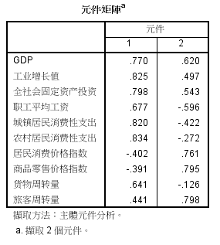
 |  |  |  |  |  |  |  |  |  |  |  | 0.18039454345 | 0.041232237071 | -0.18965667238 | -0.11039387639 | 0.54564931089 | 0.64098405452 | 0.32071083584 | 0.047793896992 | -0.23798843688 | -0.28149753827 | 0.23394542016 | -0.12021893134 | 0.068097436353
Kaiser-Meyer-Olkin 測量取樣適當性。 |  |  |  |  |  |  |  |  |  |  |  | -0.40552365439 | -0.60957993675 | -0.28920436301 | -0.78881835918 | -0.87658967637 | -0.19881493436 | -0.1801712015 | 0.24842869374 | -0.44280887684 | 0.25031393226 | -1.2338952696 | 0.27019089022 | -0.48274210931
0.719 | >0.6，该数据适合做因子分析 |  |  |  |  |  |  |  |  |  |  | 2.3427814216 | 2.5069518126 | 2.6229034696 | -0.34076457306 | -0.2036266346 | 0.069334772129 | -0.066763947765 | 0.14039457241 | 1.0609635817 | 0.8132714495 | 3.075255977 | 2.6964337486 | 2.3475750483
 |  |  |  |  |  |  |  |  |  |  |  | 0.81322606485 | 0.29927820404 | 0.47860677542 | -0.74278047015 | -0.89857831092 | -0.59255570799 | 1.5965424404 | 2.3087937219 | 0.036086720676 | 1.3648766693 | -0.64756981338 | 3.2717268045 | 0.80960263495
Bartlett 的球形檢定 |  |  |  |  |  |  |  |  |  |  |  | 0.23922923563 | -0.054746659247 | 0.016334818099 | -0.78972461684 | -0.34227341319 | -0.20474765192 | 1.1429134254 | 1.1049849414 | -0.24399206173 | 0.44941576359 | -0.7799457984 | 1.5940686439 | 0.17821888843
大約 卡方 | 379.13033014 |  |  |  |  |  |  |  |  |  |  | 0.079377956927 | -0.30203408621 | -0.090153294095 | -0.41399019183 | -0.097406165413 | 0.14510926627 | 1.2846724926 | 0.97380065122 | -0.17853318436 | 1.3980603079 | -0.41398729825 | 1.621353141 | 0.35787525414
df | 45 |  |  |  |  |  |  |  |  |  |  | 2.4685091287 | 2.8186314864 | 2.0132763368 | 1.0700973489 | 1.8219673871 | 0.84652989986 | -0.6999544478 | 0.19441163308 | 0.71050682291 | 2.6616583339 | 4.9084598659 | 2.1949291052 | 3.030798787
顯著性 | 0.00 | <0.05，该数据适合做因子分析 |  |  |  |  |  |  |  |  |  | -0.44581297705 | -0.6213454337 | -0.55324502986 | -0.47724697635 | -0.31849143296 | -0.35113061229 | 0.64203138809 | 0.97380065122 | -0.39311435633 | 0.13853746555 | -1.3919996314 | 0.57017769225 | -0.45447698234
 |  |  |  |  |  |  |  |  |  |  |  | -1.030251028 | -0.88257126471 | -1.0625379278 | -0.64526714615 | -0.64256813998 | -0.51838761122 | 0.66093259705 | 0.54166416591 | -0.68837649964 | -1.1154547704 | -2.3986468397 | -0.39506203708 | -1.250976987
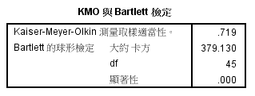
 |  |  |  |  |  |  |  |  |  |  |  | -0.59582334124 | -0.62977207341 | -0.38677461509 | -0.33623328477 | 0.45089416409 | -0.41927471892 | -0.03841213433 | -1.0016804245 | -0.57934292579 | -0.56152087415 | -0.79091170793 | -1.0681450213 | -0.7310012219
 |  |  |  |  |  |  |  |  |  |  |  | 0.29561458261 | -0.11738998086 | 0.32298180791 | -0.38952123506 | -0.35606605497 | -0.27161394246 | 1.114561612 | 0.83489963808 | -0.45551332168 | 0.50064664417 | -0.57411593269 | 1.4787564735 | 0.23489210769
 |  |  |  |  |  |  |  |  |  |  |  | -0.84178663163 | -0.70465787159 | -0.75889863868 | -0.68532373463 | -0.79769757887 | -0.92821061307 | 0.25455660449 | 0.40276315278 | -0.54320497752 | -0.55424376043 | -2.1223834496 | -0.080050600093 | -1.0153677184
 |  |  |  |  |  |  |  |  |  |  |  | -0.52843999899 | -0.46998390533 | -0.52276367322 | -0.29563294169 | -0.12138460766 | -0.67748484169 | 2.182479918 | 1.5911384874 | -0.52775048517 | -0.55599026772 | -1.9272673426 | 1.1474850443 | -0.50763827883
 |  |  |  |  |  |  |  |  |  |  |  | -1.1580614805 | -0.92936826385 | -1.1482213925 | 2.6573170112 | 0.63484307108 | -0.76906774631 | -0.97402197766 | -1.5264175852 | -0.77087792496 | -1.3209604618 | -0.45709770597 | -3.4490443327 | -1.3841546377
 |  |  |  |  |  |  |  |  |  |  |  | -0.54584661774 | -0.4755486674 | -0.40237256172 | -0.57784157639 | -0.42561864997 | -0.63457760284 | -0.62434961197 | -0.1451241768 | -0.4066321955 | -0.053287252066 | -1.1028472832 | -0.36848338028 | -0.63862633583
 |  |  |  |  |  |  |  |  |  |  |  | -0.84934087963 | -0.66930838299 | -0.83162074141 | -0.46927190896 | -0.57461242864 | -0.77487268226 | -1.3047931344 | -0.46150981783 | -0.43963276563 | -0.54463797032 | -1.4470443541 | -1.2576463069 | -1.1008531136
 |  |  |  |  |  |  |  |  |  |  | 54 | -1.0998202218 | -0.8668309377 | -1.0779752422 | 0.18432111399 | -0.66445602476 | -0.58128354462 | -0.52984356719 | -0.08339039319 | -0.72668349947 | -1.2423676336 | -1.8980465025 | -1.4862836859 | -1.3884872541
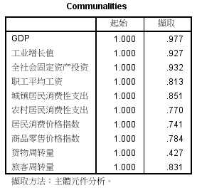
 |  |  |  |  |  |  |  |  |  |  |  | -1.1010529138 | -0.85909326854 | -1.0297744853 | -0.28856413196 | -0.633006988 | -0.35275526418 | -0.019510925374 | 0.11724440356 | -0.68589758357 | -1.191136753 | -2.0344674118 | -1.0417516399 | -1.3010373013
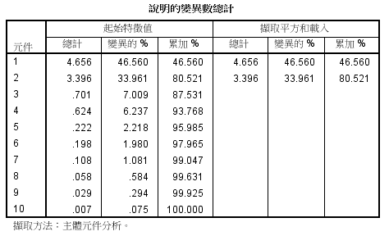
 |  |  |  |  |  |  |  |  |  |  |  | -0.70242141036 | -0.61005691636 | -0.60274192299 | -0.31321434026 | -0.65706603006 | -0.56898912839 | -0.94567016423 | -1.4801172475 | -0.49792602625 | -0.52367988281 | -1.0855982556 | -1.4644128831 | -1.002783807

